Лист1
ЧАСТЬ 2 | ДН
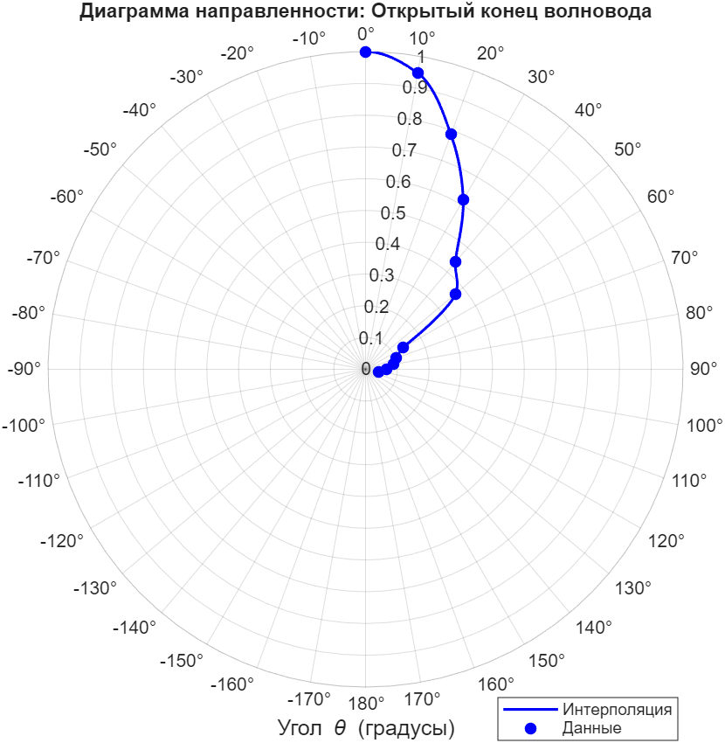
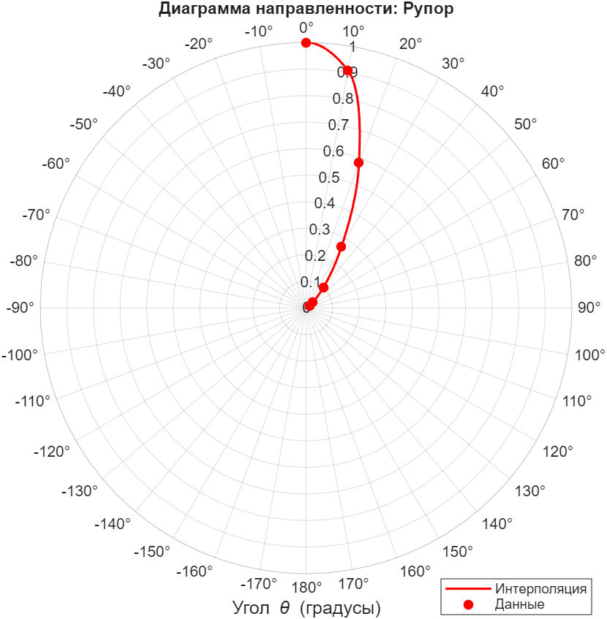
Открытый конец |  |  | Рупор
phi | мВ |  | phi | мВ | Данная формула работает эквивалентно ширине лепестка по мощности. Уровень половинной мощности определяется на 0.7, что соответсвует амплитуде в sqrt(2) раз меньшей.
0 | 187 |  | 0 | 608
10 | 139 |  | 10 | 552
20 | 147 |  | 20 | 354
30 | 115 |  | 30 | 162
40 | 82.4 |  | 40 | 61.6
50 | 69.2 |  | 50 | 20
60 | 25.8 |  | 60 | 9.8
70 | 19 |  | 70
80 | 16.7 |  | 80
90 | 12.3 |  | 90
100 | 7.7 |  | 100 |  |  |  | открытый конец | руопор | минимальные расстояния = граница дальней зоны, мм
 |  |  |  |  |  | эксп | 65 | 22
ЧАСТЬ 3 | Поляризатор |  |  |  |  | теория | 80 | 20 | открытый конец | рупор
 |  |  |  |  |  |  |  |  | 6.4 | 78.4
phi | мВ
0 | 26.8
10 | 36 | 18.45405804
20 | 72 | 71.590400406
30 | 141 | 153
40 | 330 | 252.86365763
50 | 462 | 359.13634237
60 | 552 | 459
70 | 584 | 540.40959959
80 | 612 | 593.54594196
90 | 612 | 612
100 | 608 | 593.54594196
110 | 572 | 540.40959959
120 | 536 | 459
Поляризатор
 | эксперимент | Малюс
0 | 26.8
10 | 36 | 18.45405804
20 | 72 | 71.590400406
30 | 141 | 153
40 | 330 | 252.86365763
50 | 462 | 359.13634237
60 | 552 | 459
70 | 584 | 540.40959959
80 | 612 | 593.54594196
90 | 612 | 612
100 | 608 | 593.54594196
110 | 572 | 540.40959959
120 | 536 | 459
130 | 438 | 359.13634237
140 | 250 | 252.86365763
150 | 149 | 153
160 | 60 | 71.590400406
170 | 36.4 | 18.45405804
180 | 54.4 | 9.1860510678E-30
130 | 438 | 359.13634237
140 | 250 | 252.86365763
150 | 149 | 153
160 | 60 | 71.590400406
170 | 36.4 | 18.45405804
180 | 54.4 | 9.1860510678E-30

ЧАСТЬ 5 | Интерферометр

нули | x, mm | dx, mm
1 | 62.9 | 5.6
2 | 68.5 | 5.5
3 | 74 | 5.5
4 | 79.5 | 5.5
5 | 85 | 5.35
6 | 90.35

длина волны = 2*dx_ср

5.49 | 10.98

